OVB AUTOMNE 2021 TS SITES
TABLEAU POUR AFFICHAGE OBLIGATOIRE (contexte réglementaire): ORIGINES DES VIANDES BOVINES DES MENUS AUTOMNE 2021 TOUS SITES LIVRES PAR LA CUISINE CENTRALE SAINTE AGNES*
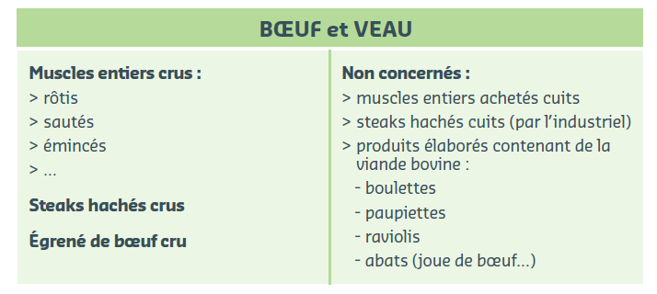
 | NEE EN | ELEVEE EN | ABATTUE EN
L'ENSEMBLE DES VIANDES DE BŒUF OU DE VEAU DEFINIES DANS LE TABLEAU CI-DESSUS ET PROPOSEES DANS LES MENUS SONT | France | France | France
L'EGRENE DE BŒUF PROVIENT DE RACE | France | France | France
*Valables pour tout le cycle automne

